상품제안서
카카오 실리콘캡 텀블러 | 상품코드: F24063

 |  |  |  |  |  |  | 02-412-0044 | www.easy1.co.kr
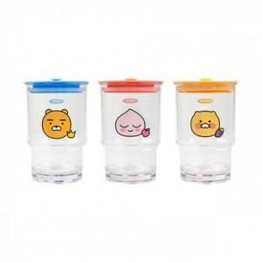

【상세/제작정보】 | 손 안에 쏙 들어오는 귀여운 실리콘캡 텀블러

【인쇄/포장옵션】 | 실크 / 포장지포장

【공급단가】 | 수량 | 100~ | 300~ | 500~ | 1,000~ | 3,000~
*VAT별도 | 단가 | 11,980원 | 11,790원 | 11,500원 | 11,210원 | 11,020원

【상품 URL】 | https://dev.easy1.co.kr:443/src/goods_detail.php?gdno=24063

